マイページ
外部設計書 |  |  |  |  | 画面名 |  | 初期チェックテスト |  |  |  | 作成者 | 安部 |  |  | 更新者
 |  |  |  |  | システム名 |  | First_checktest |  |  |  | 作成日 | 2022-06-07 |  |  | 更新日
 |  |  |  |  | 備考

 | 画面設計

１

 | 機能設計
 |  | 「次へ」ボタンを押下⇒[長期チェックリスト」ページへと進む

 |  | 「戻る」ボタンを押下⇒新規登録ページへと戻る

 |  | チェックボックスをクリック⇒☑が入る

 | 項目定義書

 | No |  | 物理名 | 論理名 |  | 画面型 |  | データ型 | min | max | DBテーブル |  | DBカラム | 備考
 | 1 |  | corptitle | タイトル |  | image
 | 2 |  | pagetitle | 見出し |  | Label
 | 3 |  | checktest | チェックテスト |  | table
 | 4 |  | checktest | チェックテスト |  | table |  | Boolean |  |  |  |  |  | 履歴が辿れないのも怖いのでDBに送る。
 | 5 |  | next_button | 次へ
 | 6 |  | back_button | 戻る

卒業ページ
外部設計書 |  |  |  | 画面名 |  | 初期チェックテスト |  |  |  | 作成者 | 安部 |  |  | 更新者
 |  |  |  | システム名 |  | First_checktest |  |  |  | 作成日 | 2022-06-07 |  |  | 更新日
 |  |  |  | 備考

 | 画面設計

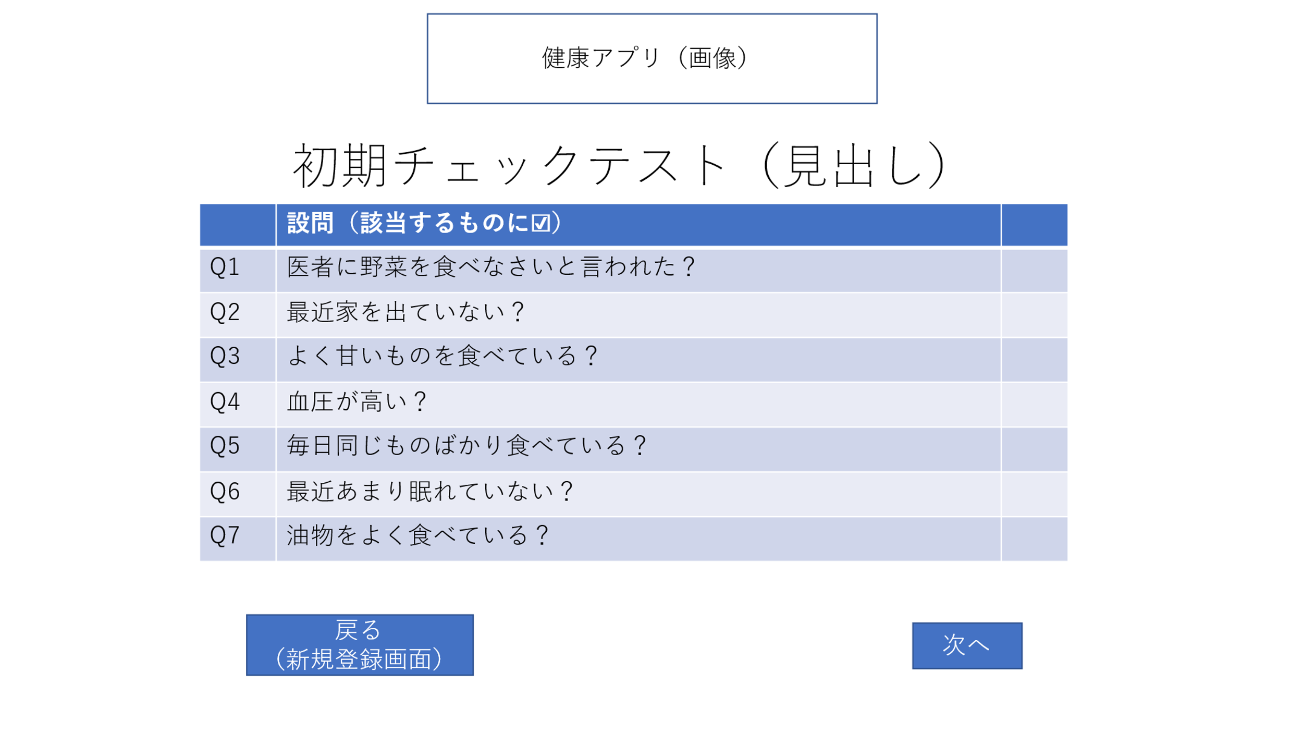
1

2

3
4

7

5
6

 | 機能設計

 | 項目定義書

 | No | 物理名 | 論理名 |  | 画面型 |  | データ型 | min | max | DBテーブル |  | DBカラム | 備考
 | 1 | corptitle | タイトル |  | image
 | 2 |  | メニューボタン |  | Label
 | 3 |  | 見出し
 | 4 |  | 祝福文 |  |  |  |  |  |  | First_check |  | first_answer | 履歴が辿れないのも怖いのでDBに送る。
 | 5 |  | 体重比較
 | 6 |  | アバター
 | 7 |  | 二周目へ
 | 8 |  | アプリを終了する

達成評価ページ
外部設計書 |  |  |  |  | 画面名 |  | 初期チェックテスト |  |  |  | 作成者 | 安部 |  |  | 更新者
 |  |  |  |  | システム名 |  | First_checktest |  |  |  | 作成日 | 2022-06-07 |  |  | 更新日
 |  |  |  |  | 備考

 | 画面設計
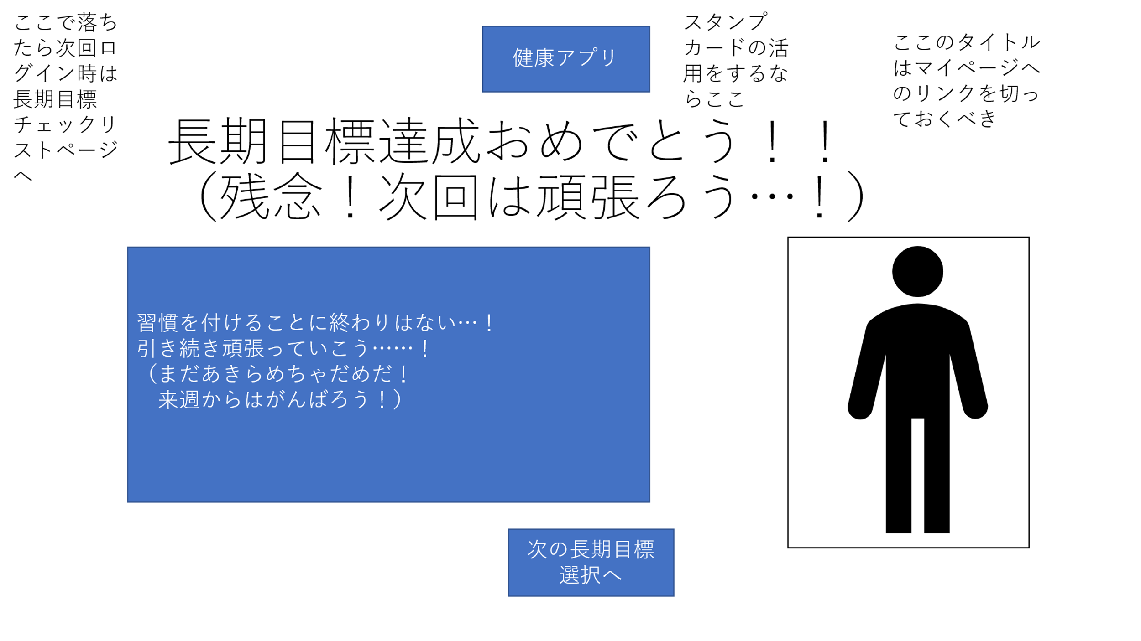

１

 | 機能設計
 |  | 「次の目標選択へ」ボタンを押下⇒[長期目標チェックリスト」ページへと進む

 | 項目定義書

 | No |  | 物理名 | 論理名 |  | 画面型 |  | データ型 | min | max | DBテーブル |  | DBカラム | 備考
 | 1 |  | corptitle | タイトル |  | image
 | 2 |  | pagetitle | 見出し |  | label
 | 3 |  |  | コメント |  | label
 | 4 |  |  | アバター |  | image
 | 5 |  | tolong_button | 次の長期目標設定へ |  | submit
 | 6

長期チェックリスト
外部設計書 |  |  |  |  | 画面名 |  | 初期チェックテスト |  |  |  | 作成者 | 安部 |  |  | 更新者
 |  |  |  |  | システム名 |  | First_checktest |  |  |  | 作成日 | 2022-06-07 |  |  | 更新日
 |  |  |  |  | 備考

 | 画面設計
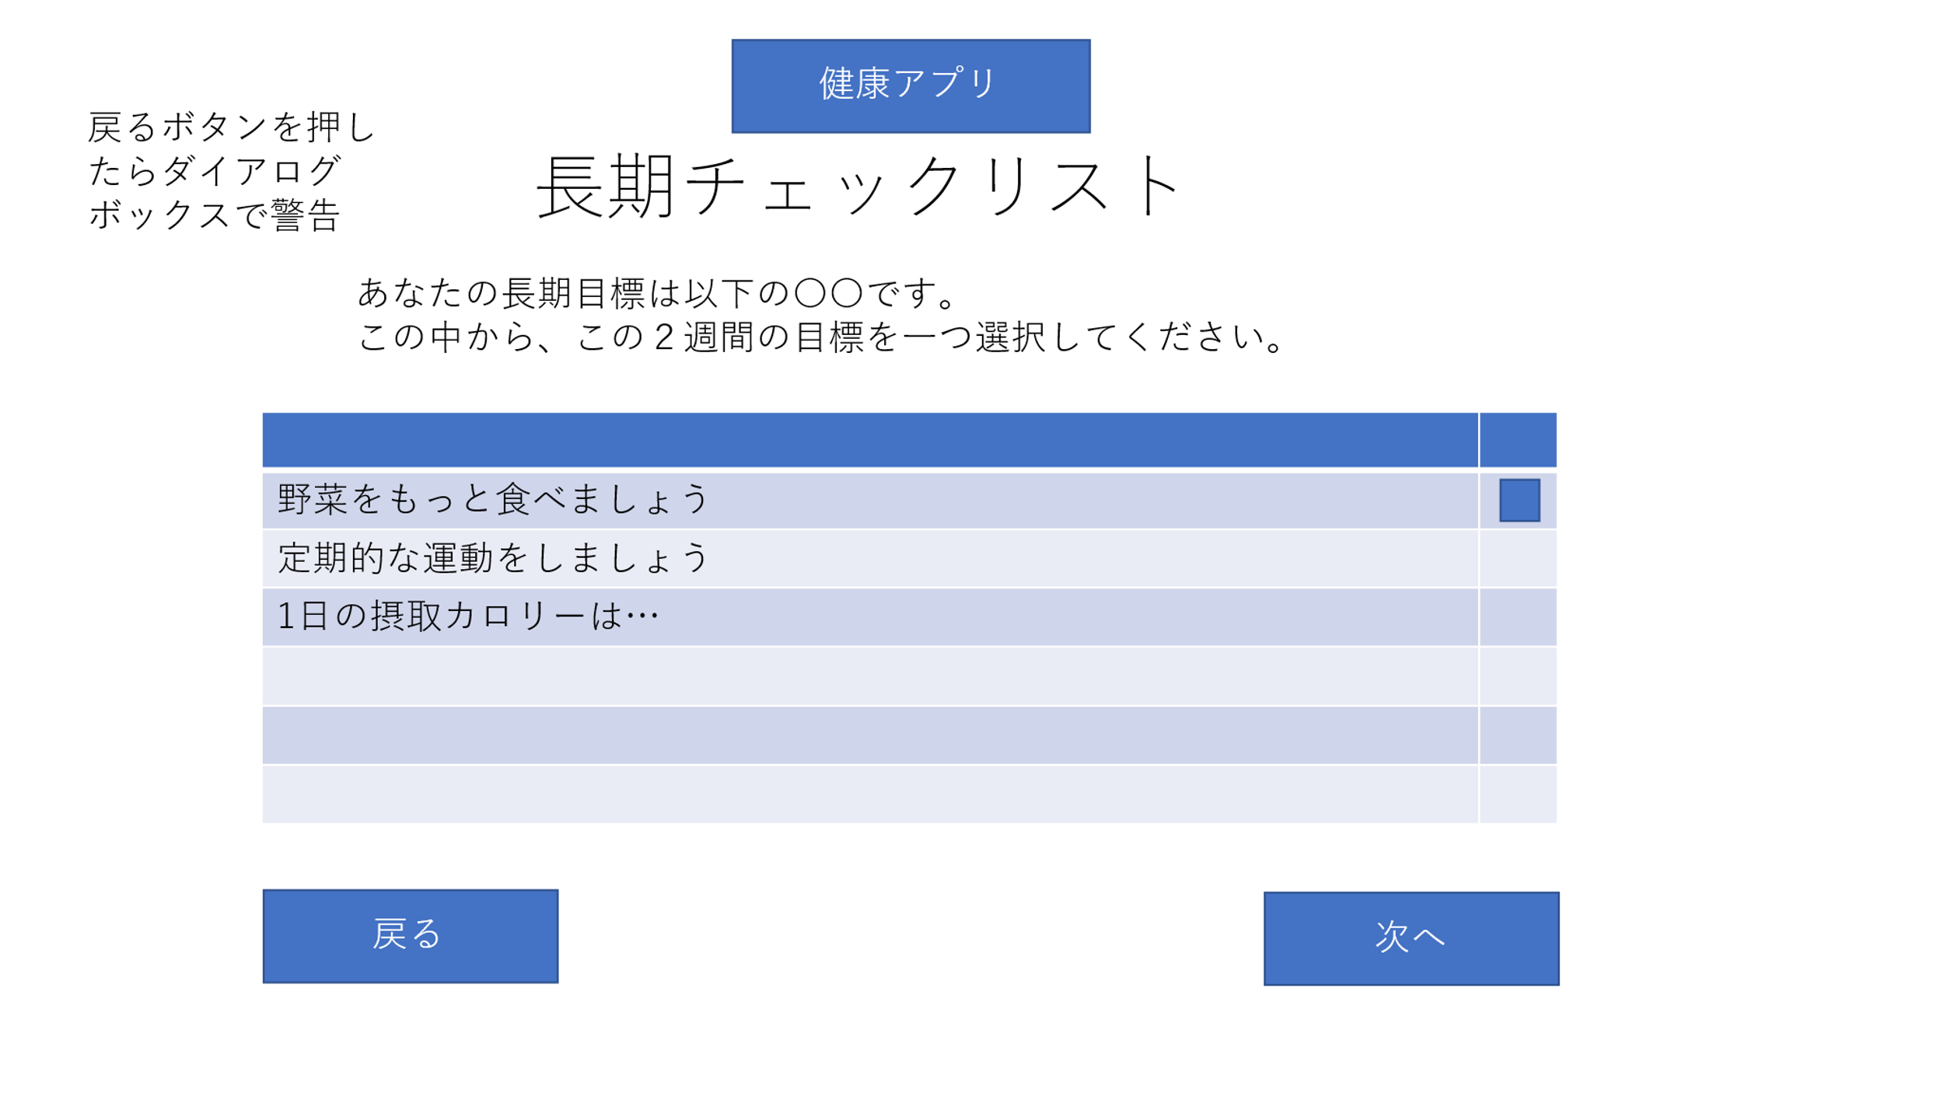

１

 | 機能設計
 |  | 「次へ」ボタンを押下⇒[長期チェックリスト」ページへと進む

 |  | 「戻る」ボタンを押下⇒ダイアログボックスが表示
 |  | 「はい」ボタンを押下⇒「初期チェックリストページ」へと戻る
 |  | 「いいえ」ボタンを押下⇒元の画面に戻る

 |  | チェックボックスをクリック⇒☑が入る

 | 項目定義書

 | No |  | 物理名 | 論理名 |  | 画面型 |  | データ型 | min | max | DBテーブル |  | DBカラム | 備考
 | 1 |  | corptitle | タイトル |  | image
 | 2 |  | pagetitle | 見出し |  | Label
 | 3 |  | explanation | 説明文 |  | h2
 | 4 |  | checktest | チェックリスト |  | table |  | Boolean |  |  | Long_check |  | long_answer | 一つだけ選択可能
 | 5 |  | toshort_button | 次へ |  | submit
 | 6 |  | backfirst_button | 戻る |  | submit

短期チェックリスト
外部設計書 |  |  |  |  | 画面名 |  | 初期チェックテスト |  |  |  | 作成者 | 安部 |  |  | 更新者
 |  |  |  |  | システム名 |  | First_checktest |  |  |  | 作成日 | 2022-06-07 |  |  | 更新日
 |  |  |  |  | 備考

 | 画面設計
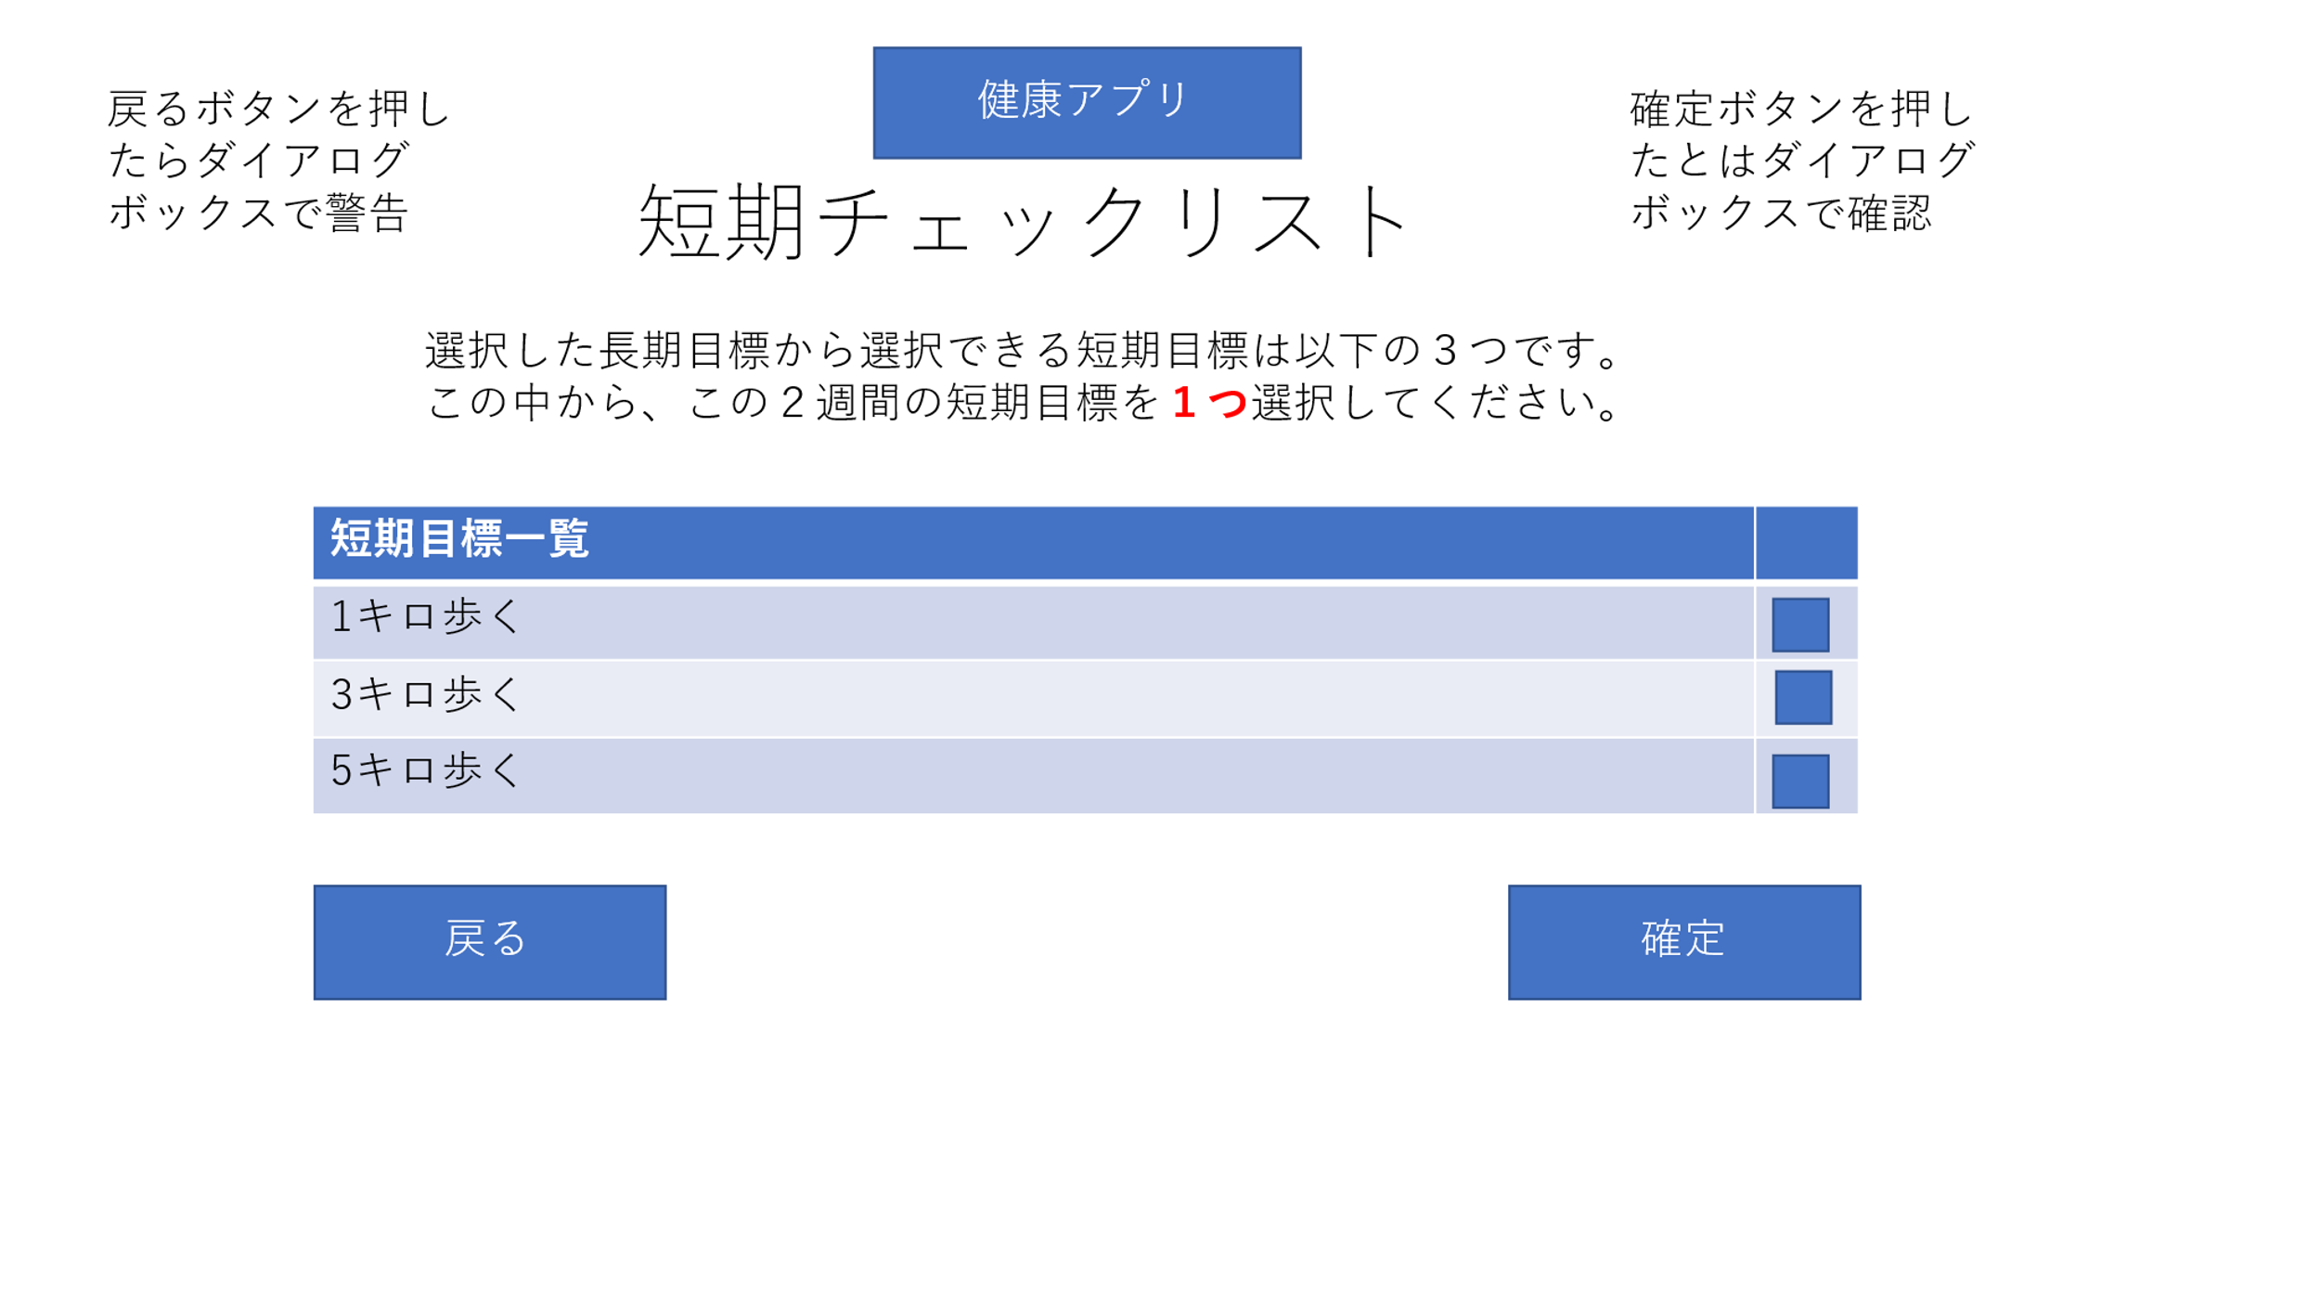

１

 | 機能設計
 |  | 「確定」ボタンを押下⇒ダイアログボックスが表示
 |  | 「はい」ボタンを押下⇒[長期チェックリスト」ページへと進む
 |  | 「いいえ」ボタンを押下⇒元の画面に戻る

 |  | 「戻る」ボタンを押下⇒ダイアログボックスが表示
 |  | 「はい」ボタンを押下⇒「長期目標チェックリストページ」へと戻る
 |  | 「いいえ」ボタンを押下⇒元の画面に戻る

 |  | チェックボックスをクリック⇒☑が入る

 | 項目定義書

 | No |  | 物理名 | 論理名 |  | 画面型 |  | データ型 | min | max | DBテーブル |  | DBカラム | 備考
 | 1 |  | corptitle | タイトル |  | image
 | 2 |  | pagetitle | 見出し |  | Label
 | 3 |  | checktest | チェックテスト |  | table
 | 4 |  | checktest | チェックテスト |  | table |  | Boolean |  |  | Short_check |  | short_answer | 一つだけ選択可能
 | 5 |  | tomypage_button | 確定 |  | submit
 | 6 |  | backlong_button | 戻る |  | submit

初期チェックテスト
外部設計書 |  |  |  |  | 画面名 |  | 初期チェックテスト |  |  |  | 作成者 | 安部 |  |  | 更新者
 |  |  |  |  | システム名 |  | First_checktest |  |  |  | 作成日 | 2022-06-07 |  |  | 更新日
 |  |  |  |  | 備考

 | 画面設計

１

 | 機能設計
 |  | 「次へ」ボタンを押下⇒[長期チェックリスト」ページへと進む

 |  | 「戻る」ボタンを押下⇒ダイアログボックスを表示する
 |  | 「はい」ボタンを押下⇒「新規登録ページ」へと戻る
 |  | 「いいえ」ボタンを押下⇒元のページに戻る

 |  | チェックボックスをクリック⇒☑が入る

 | 項目定義書

 | No |  | 物理名 | 論理名 |  | 画面型 |  | データ型 | min | max | DBテーブル |  | DBカラム | 備考
 | 1 |  | corptitle | タイトル |  | image
 | 2 |  | pagetitle | 見出し |  | Label
 | 3 |  | checktest | チェックテスト |  | table
 | 4 |  | checktest | チェックテスト |  | table |  | Boolean |  |  | First_check |  | first_answer | 履歴が辿れないのも怖いのでDBに送る。
 | 5 |  | tolong_button | 次へ
 | 6 |  | backregister_button | 戻る

